MM용 시트
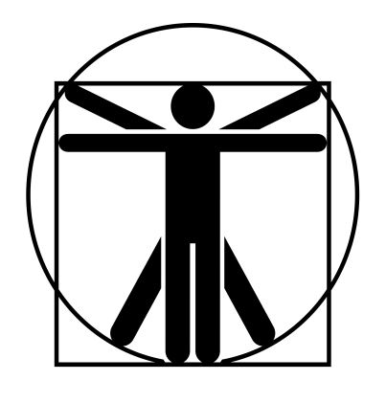
4/2*
0
0
4/2*
4/2*
0
4/2*
4/2*
2*
1*
1/6/30
 |  |  |  |  |  |  |  |  |  |  |  |  |  | 계산용 빈공간
고블린 정찰병 |  |  | 6 |  | 7 |  |  | 9 | 11 |  | 11 | 특이사항 |  | 1/6/30
 | 12 | 12 |  | 11 |  | 12
 | 10 | 12 |  | 12 |  | 12
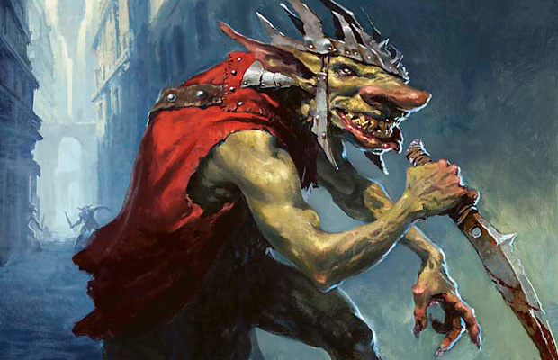

 |  |  |  |  |  |  | ATK |  |  |  |  |  | 1d-1
 |  |  |  |  |  |  | 대검 휘두르기 |  |  | (14)/R:1/1d+3 베기/P:0
 |  |  |  |  |  |  | 대검 찌르기 |  |  | (14)/R:1/1d 때리기/P:0 |  |  | 1d+2
 |  |  |  |  |  |  | 장창 찌르기 |  |  | (14)/R:2,3*/1d+1 꿰기/P:0U
 |  |  |  |  |  |  | 투창 던지기 |  |  | (14)/R:(18/30)/1d 꿰기/정3/장1 |  |  | -6
 |  |  |  |  |  |  | 방패 휘두르기 |  |  | (14)/R:1/1d-1 때리기/P:X
특성 : 빠른 치유, 저항력 강함(생물학적 유해 요소, +3), 적외선 시각, 청각 예민 2단계, 골목대장(12), 살의(12) |  |  |  |  |  |  | 단도 찌르기 |  |  | (12)/R:C/1d-2 꿰기/P:-1
 |  |  |  |  |  |  | 주먹 휘두르기 |  |  | (14)/R:C/1d-1 때리기/P:0

기능 : 창/대검(14), 방패(14), 격투(14), 단도(12), 빨리뽑기(투창)(14), 투척 무기(창)(14), 은밀행동(14), 관찰(12)

 |  |  |  |  |  |  |  |  |  |  |  |  | 0

